Sheet1
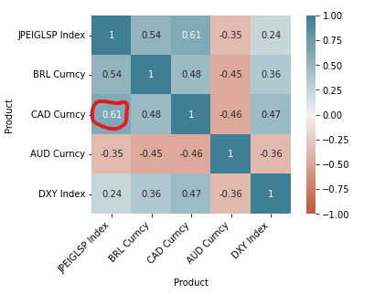
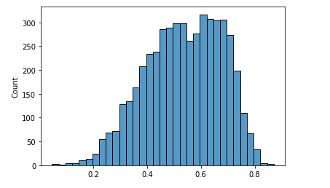
 | Correlacao_futura_out_of_sample | Correlacao_BoostStrapping | Correlacao_simples_24_meses | Correlacao_BoostStrapping_erro | Correlacao_Simples_24_meses_erro
0 | 0.42694779041 | 0.6941149815 | 0.78373696034 | -0.26716719109 | -0.35678916993 | Distribuicao BootStrapping Historica
1 | 0.40922174609 | 0.67668315451 | 0.79359024088 | -0.26746140842 | -0.38436849479
2 | 0.40130143055 | 0.71796617756 | 0.7194573356 | -0.31666474701 | -0.31815590505
3 | 0.36996827815 | 0.71883844149 | 0.71590041971 | -0.34887016334 | -0.34593214156
4 | 0.35411718821 | 0.73218803914 | 0.72745205739 | -0.37807085093 | -0.37333486918
5 | 0.35430480872 | 0.73489445409 | 0.75391221526 | -0.38058964537 | -0.39960740654
6 | 0.34593925903 | 0.73124070297 | 0.76444854387 | -0.38530144394 | -0.41850928485
7 | 0.34380666015 | 0.70019565314 | 0.73639627731 | -0.356388993 | -0.39258961716
8 | 0.3392946179 | 0.68503533252 | 0.75467791566 | -0.34574071462 | -0.41538329775
9 | 0.3444676169 | 0.68992059123 | 0.76772663902 | -0.34545297433 | -0.42325902213
10 | 0.33991198241 | 0.66390929283 | 0.78917101344 | -0.32399731042 | -0.44925903103
11 | 0.34104192956 | 0.68885647409 | 0.79442441856 | -0.34781454453 | -0.453382489
12 | 0.33702957638 | 0.68503946169 | 0.81743295497 | -0.34800988531 | -0.4804033786
13 | 0.33847023626 | 0.6818107645 | 0.82849863578 | -0.34334052824 | -0.49002839952
14 | 0.36582182845 | 0.68694267989 | 0.81901617717 | -0.32112085144 | -0.45319434872 | Intervalo de confiança: |  | (0.47191180874772576, 0.7491740698516024)
15 | 0.37495935663 | 0.66396055226 | 0.7501451877 | -0.28900119562 | -0.37518583107 | Média: | 0.5348
16 | 0.37569911713 | 0.62020358689 | 0.73148290758 | -0.24450446976 | -0.35578379045 | Std | 0.1425
17 | 0.37545778979 | 0.63084301698 | 0.68059828268 | -0.25538522719 | -0.30514049289
18 | 0.37388378074 | 0.63061176359 | 0.58283055975 | -0.25672798285 | -0.20894677902
19 | 0.37731278763 | 0.61170615723 | 0.58123258124 | -0.2343933696 | -0.20391979361
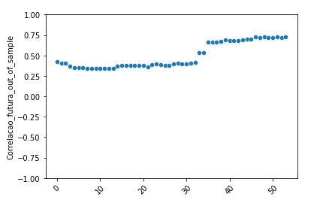
20 | 0.37605143065 | 0.61729650909 | 0.57251531405 | -0.24124507844 | -0.19646388341 |  |  |  | Erro quadratico medio:
21 | 0.35835144651 | 0.62003445516 | 0.56831822237 | -0.26168300865 | -0.20996677587 |  |  |  | Boostrapping | 0.060515390543
22 | 0.38453435542 | 0.61732409817 | 0.58058812617 | -0.23278974275 | -0.19605377074 |  |  |  | T2Y | 0.11812123306
23 | 0.39751430593 | 0.61879506374 | 0.5499506451 | -0.22128075781 | -0.15243633916
24 | 0.38399317796 | 0.59146508762 | 0.51277270564 | -0.20747190967 | -0.12877952768
25 | 0.37977828951 | 0.60083346949 | 0.54597909201 | -0.22105517997 | -0.1662008025
26 | 0.37807833972 | 0.59931018652 | 0.48325087683 | -0.2212318468 | -0.10517253711
27 | 0.39851675952 | 0.61388539962 | 0.4828682271 | -0.2153686401 | -0.084351467586
28 | 0.40306682716 | 0.58807224636 | 0.42275348682 | -0.1850054192 | -0.019686659664
29 | 0.39910434642 | 0.58934770649 | 0.38223233725 | -0.19024336006 | 0.016872009173
30 | 0.39721588515 | 0.64798916005 | 0.38179824948 | -0.25077327489 | 0.015417635675
31 | 0.40301805732 | 0.65643070028 | 0.42136258768 | -0.25341264296 | -0.01834453036
32 | 0.41675047345 | 0.64944172305 | 0.40536004083 | -0.2326912496 | 0.01139043262
33 | 0.53431884032 | 0.64973390172 | 0.44794755261 | -0.1154150614 | 0.086371287709
34 | 0.53151059344 | 0.5255258504 | 0.17349477743 | 0.0059847430393 | 0.358015816
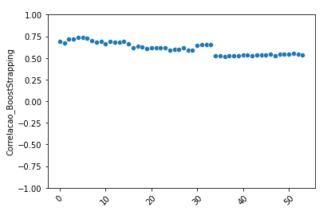
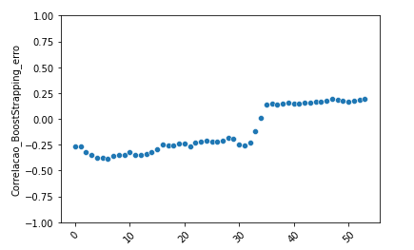
35 | 0.66103184286 | 0.5236604251 | 0.16467275311 | 0.13737141776 | 0.49635908975
36 | 0.66418052892 | 0.51853137526 | 0.17112381578 | 0.14564915365 | 0.49305671313
37 | 0.66226869182 | 0.52409071969 | 0.19580336091 | 0.13817797213 | 0.46646533092
38 | 0.6726008728 | 0.52469326712 | 0.23002529166 | 0.14790760568 | 0.44257558114
39 | 0.68674931716 | 0.52669366963 | 0.24489005904 | 0.16005564752 | 0.44185925812
40 | 0.68375111903 | 0.53328126786 | 0.26031383902 | 0.15046985117 | 0.42343728001
41 | 0.68312719846 | 0.53079689313 | 0.30000454073 | 0.15233030533 | 0.38312265773
42 | 0.68305967626 | 0.52678404138 | 0.29674367499 | 0.15627563488 | 0.38631600127
43 | 0.68987988687 | 0.53528614438 | 0.29218233595 | 0.15459374248 | 0.39769755092
44 | 0.70184009229 | 0.53217734 | 0.29642129992 | 0.1696627523 | 0.40541879238
45 | 0.6988733888 | 0.53168640183 | 0.32705247872 | 0.16718698697 | 0.37182091007
46 | 0.72693946012 | 0.5475390944 | 0.35590676254 | 0.17940036573 | 0.37103269758
47 | 0.71936884154 | 0.52531222914 | 0.31245236826 | 0.19405661239 | 0.40691647328
48 | 0.72574161049 | 0.54290521466 | 0.39639428152 | 0.18283639582 | 0.32934732897
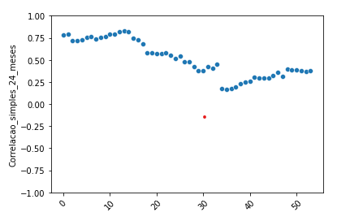
49 | 0.72078933733 | 0.54316214405 | 0.3878339094 | 0.17762719328 | 0.33295542793
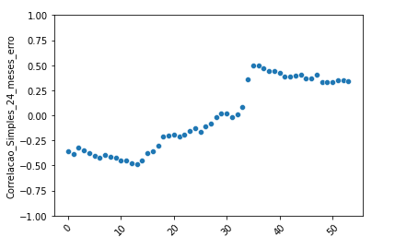
50 | 0.71683296372 | 0.54733580449 | 0.38700331165 | 0.16949715923 | 0.32982965207
51 | 0.72431417824 | 0.55292208636 | 0.37737566308 | 0.17139209188 | 0.34693851516
52 | 0.72265992014 | 0.53920064776 | 0.36844498131 | 0.18345927237 | 0.35421493882
53 | 0.72543913802 | 0.53281312007 | 0.38198064712 | 0.19262601795 | 0.3434584909

 |  |  |  | Desvio Padrao do Erro:
 |  |  |  | 0.21688113933 | 0.3433100935

